Immesso BATTERIE
 |  | MODULO RICHIESTA DATI BATTERIE AVVIAMENTO - STAZIONARIE - TRAZIONE |  |  | MGQA-7.2-M04 REV 5 DEL 27.11.2015

Dati relativi alle Pile ed Accumulatori per le quali l'azienda è considerata "produttore" secondo il D.lgs. 188/2008.
 |  |  | IMPORTANTE: è necessario che l'azienda compili i dati richiesti nella parte sinistra del file (ragione sociale, IBAN, etc.)
Ragione sociale:
IBAN c/c per metodo di pagamento a mezzo RIBA:
Referente per il consorzio (NOME/COGNOME):
tel. del Referente consorzio:
e-mail del referente consorzio:
Legale Rappresentante (NOME/COGNOME):

DECRETO PILE/ACCUMULATORI |  |  |  |  |  | IN MANCANZA DI IMMESSO 2022 |  | DEFINIZIONI: PER UNA CORRETTA COMPILAZIONE SI PREGA DI PRENDERE VISIONE DI QUANTO RIPORTATO NEL FOGLIO DI LAVORO DENOMINATO "SPECIFICHE"
Decreto Dlgs 188/2008 |  | Categorie Pile e Accumulatori Ogni Pila/Accumulatore dovra' essere posizionato nella categoria più adeguata | DATI 2022 |  |  | PREVISIONE 2023 "da immettere sul mercato"
Pile e Accumulatori Industriali |  |  | Totale Pezzi | Totale Peso (kg) |  | Totale Pezzi | Totale Peso (kg)
Pile e Accumulatori Industriali | 2.1 | Piombo (compilare anche la tabella riportata a fondo tabella in colore verde chiaro)
 | 2.2 | Nichel Cadmio
 |  | PESO Kg |  | 0 |  |  | 0
 | 2.3.1 - LITIO
 | 2.3.1.1 | Mobilità leggera (e-bike, monopattini, etc.)
 | 2.3.1.2 | Trazione veicoli elettrici (auto, moto, etc.)
 | 2.3.1.3 | Trazione altro (muletti, etc)
 | 2.3.1.4 | Storage
 | 2.3.1.5 | Strumentazione di misurazione (contatori gas)
 | 2.3.1.6 | Altro
 |  | PESO Kg |  | 0 |  |  | 0
 | 2.3.2 - NICHEL IDRURI METALLICI
 | 2.3.2.1 | Mobilità elettrica leggera (e-bike, monopattini, etc)
 | 2.3.2.2 | Trazione veicoli elettrici (auto, moto, etc)
 | 2.3.2.3 | Altro
 |  | PESO Kg |  | 0 |  |  | 0
 | 2.3.3 - ALTRO
 | 2.3.3.1 | Zinco Carbone
 | 2.3.3.2 | Na-S (Sodio Zolfo)
 | 2.3.3.3 | Altro
 | PESO Kg |  |  | 0 |  |  | 0

Pile e Accumulatori per Veicoli |  |  | Pezzi | Peso (kg) |  | Pezzi | Peso (kg)
Pile e Accumulatori per Veicoli | 3.1 a | Piombo (fino a 20Ah)
 | 3.1 b | Piombo (oltre 20Ah - fino a 95Ah)
 | 3.1 c | Piombo (oltre 95Ah)
 | 3.2 | Nichel Cadmio
 | 3.3.1 | al Litio
 | 3.3.2 | Nichel Idruri Metallici
 | 3.3.3 | ALTRO
 |  | totali | 0 | 0 |  | 0 | 0

NOTA IMPORTANTE: una volta compilato il file sopra esposto (quello in colore arancione), i dati inseriti nella riga della categoria 2.1 Piombo dovranno essere riportati anche nel file sottostante (colore verdino) suddividendo i totali per la tipologia di batteria (trazione e stazionarie) e inserendo il calcolo totale dei V.Ah . La formula da utilizzare per il conteggio è la somma di tutti i prodotti ottenuti da ogni batteria tra Volt ed ampere diviso 2. esempio: Batteria 1 (volt x Ah/2) + Batteria 2 (volt x Ah/2) + batteria 3 etc. nella pratica significa prendere ogni singola batteria che ha il suo specifico Volt moltiplicarlo per il suo specifico Ah (amperaggio) ed il totale di ogni batteria dividerlo per 2

DECRETO PILE/ACCUMULATORI |  |  |  |  |  | IN MANCANZA DI IMMESSO 2022
Decreto Dlgs 188/2008 |  | Categorie Pile e Accumulatori Ogni Pila/Accumulatore dovra' essere posizionato nella categoria più adeguata | DATI 2022 |  |  | PREVISIONE 2023 "da immettere sul mercato"
 |  |  | Peso (kg) | V.Ah / 2 |  | Peso (kg) | V.Ah / 2
Pile e Accumulatori Industriali (trazione/stazionarie) | B2 | Batterie TRAZIONE
 | B3 | Batterie STAZIONARIE
 |  | totale | 0 | 0 |  | 0 | 0

Specifiche
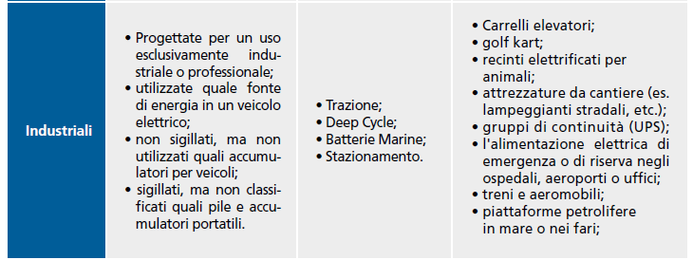
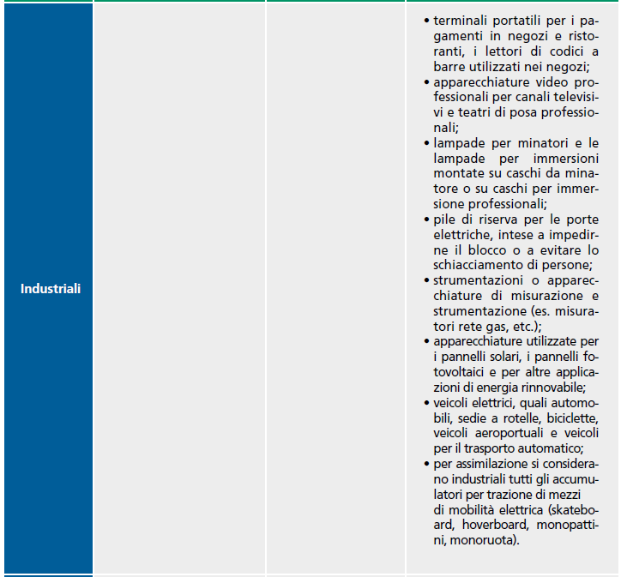
Estratto da: Linee Guida per i produttori a cura del CDCNPA (Centro di Coordinamento Nazionale Pile e Accumulatori)

Di seguito si riportano alcuni criteri utili per la classificazione delle pile ed accumulatori INDUSTRIALI: | Di seguito si riportano alcuni criteri utili per la classificazione delle pile ed accumulatori VEICOLI:

